Descrição de Cargos
DESCRIÇÃO DE CARGO
Cargo: Gerente de TI |  | Área: Viceri Specialist |  | Cliente: BBM e Novos Negócios
MISSÃO
Gerenciar a área operacional de TI da Viceri Specialist, entregar softwares com excelência e alto valor agregado ao cliente. Gerar resultados superiores à Viceri Specilist através da eficiência nos negócios.

PRINCIPAIS RESPONSABILIDADES
DESENVOLVER/GERIR | Desenvolver e empregar a meritocracia na condução do negócio; Desenvolver a liderança e nossos profissionais para entrega de resultados superiores e uma equipe de alta performance; Assegurar a não concentração de poder e a distribuição de responsabilidades; Assegurar um modelo de gestão participativa, mais biológico e menos `Comando e Controle`; Assegurar que a fonte da motivação está nos propósitos, principios e valores da organização. Estabelecer e manter relações de trabalho profissionais eficazes com colegas de trabalho e todos os níveis de gestão; Estar constantemente atualizado quanto a técnicas de gerenciamento de pessoas; Estar constantemente atualizado quanto a técnicas de gestão operacional, fazendo benchmark com nossos concorrentes, visitas a parceiros, etc; Aplicar as políticas e procedimentos da empresa para todos os funcionários; Compartilhar a visão e o conhecimento do negócio com os times de desenvolvimento;

RESULTAR | Gerir a área de TI aplicando estratégias para perenidade, crescimento e aumento de rentabilidade da empresa de curto, médio e longo prazo. Assegurar o cumprimento das metas financeiras e de mercado da unidade de negócio mesmo em condições adversas e provenientes do ambiente. Elevar gradual e constantemente a eficiência operacional através da entrega efetiva dos OKRs; Gerir eficientemente os custos invisíveis do negócios; Assegurar que todos na organização estejam em continua renovação, deixando de fazer coisas desnecessárias/superadas e abandonando ideias obsoletas; Elaborar estudo de viabilidade econômica e financeira de cada área do negócio e seus respectivos orçamentos anuais; Elaborar estratégias e procedimentos de contigências, visando a segurança a níveis de dados, acessos, auditorias e continuidade dos serviços dos Sistemas de Informação; Eliminar constantemente os riscos da estrutura; Desenvolver plano diretor de TI seguindo as políticas de crescimento do Grupo; Planejar e gerenciar toda área de TI , envolvendo infraestrutura e sistemas, sendo responsável pelo crescimento sustentável do negócio; Participar do processo de planejamento estratégico da Viceri, afim de contribuir para a redução de custos, o aumento da produtividade, a melhoria da qualidade, o desenvolvimento de novos produtos e serviços, a exploração de novos nichos de mercado, e, assim, para a maior competitividade da Viceri; Certificar-se de que a liderança está cumprindo integralmente o seu papel;

VENDER | Apresentar uma imagem profissional como representante da empresa; Exercer o papel de gestão da conta de nossos clientes de forma compartilhada com os coordenadores e analistas de negócio; Expandir nossa atuação dentro da carteira através de novas ofertas; Desenvolver e apoiar o comercial e os analistas de negócio na elaboração de propostas técnicas e comerciais; Potencializar os resultados dos negócios com nossos clientes; Manter nossa imagem sempre positiva e a comunicação constante e transparente com nossos clientes; Fazer benchmark, superar os concorrentes e assegurar vantagem competitiva no mercado;

COMPETÊNCIAS TÉCNICAS
Conhecimento Avançado:
Gestão e desenvolvimento de pessoas; Técnicas de negociação e intermediação de conflitos ; Vivência em ambientes complexos e com alto nível de integração entre sistemas, conhecimento em estratégias de carga e consolidação de informações; Disciplinas do ALM: Arquitetura e Design, Engenharia de Requisitos e UX, Gestão de Configuração de Software, Governança, Implantação e Operações, Testes e Controle de Qualidade, Planejamento e Gestão de Projetos, Desenvolvimento; Metodologias ágeis empregadas no desenvolvimento de software (Lean, Scrum, Kanban, XP, etc.); Estratégia de negócios; Inglês avançado

Conhecimento Intermediário:
Gestão financeira; Vivência em desenvolvimento e manutenção de sistemas com conhecimento de linguagens de programação; Vivência em sistemas de gerenciamento de banco de dados; Vivência em desenvolvimento de processos ETL; Vivência na utilização de ferramentas de ALM (TFS); Vivência em gerenciamento de projetos e suas ferramentas(Project, Jira, etc); Vivência em processos do ITILv3.

Conhecimento Básico:
Vivência em infraestrutura: rede de computadores, firewall, gateway, DNS, certificados de segurança, VPN, cluster, load-balance, sistemas operacionais 32 e 64 bits, virtualização, Windows, Unix e Linux;
COMPETÊNCIAS COMPORTAMENTAIS
1- Pró-atividade 2- Comprometimento com a empresa 3- Orientação para resultados 4- Visão Sistêmica 5- Autodesenvolvimento 6- Liderança |  |  | 7 - Inovação 8- Paixão pelo que faz 9- Capacidade de Execução 10- Foco no cliente 11- Trabalho em equipe 12- Comunicação

FORMAÇÃO OBRIGATÓRIA |  |  | FORMAÇÃO DESEJADA
Pós-graduação em TI ou Gestão de Projetos Vide Tabela de Certificações |  |  | Pós-graduação de Gestão de Pessoas Vide tabela de certificações

EXPERIÊNCIA PROFISSIONAL
Na função de Gerente: Júnior - mínimo de 3 ano Pleno - 3 a 5 anos Sênior - 5 anos ou mais |  |  | Mínimo de 5 anos na função de liderança na área de TI
SUPERVISÃO RECEBIDA |  |  | SUPERVISÃO EXERCIDA
Recebe supervisão indireta pelo CEO para condução dos trabalhos sob sua responsabilidade. |  |  | Exerce liderança técnica e comportamental sobre projetos e equipe.
TRILHA DE CARREIRA
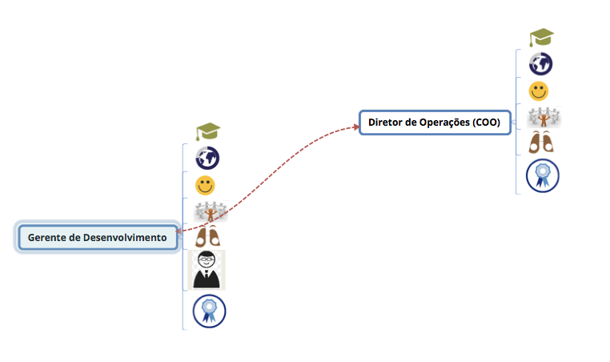 Obs: Este documento é apenas um referencial para as posições do cargo citado

